現状コストⅠ
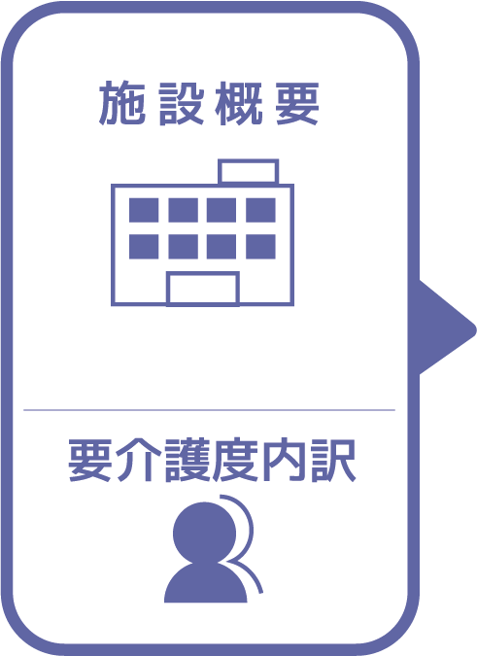
施設名 | 五色サルビアホール 従来型
種類 | 特別養護老人ホーム
職員数（人） | 34
夜勤人数（人）/日 | 3
平均賃金/月 | ¥235,188
平均分単価（円） | ¥23
定員（人） | 60
Ⅰ Ⅱ（人） | 1
Ⅲ（人） | 23
Ⅳ（人） | 20
Ⅴ（人） | 16

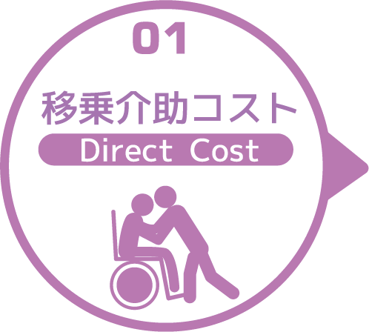
寝室 | 移乗介助対象者（人） | うち二人介助を要する対象者数（人） | のべ介助者数（人）/日 | 介助対象者一人当たりの所要時間（分） | 介助対象者一人当たりの移乗回数/日 | 必要コスト/月 | 必要コスト/年
 | 50 | 10 | 360 | 10 | 6 | ¥2,527,200 | ¥30,326,400
脱衣室 | 移乗介助対象者（人） | うち二人介助を要する対象者数（人） | のべ介助者数（人）/日 | 介助対象者一人当たりの所要時間（分） | 介助対象者一人当たりの移乗回数/日 | 必要コスト/月 | 必要コスト/年
 | 50 | 10 | 60 | 10 | 1 | ¥36,000 | ¥432,000
浴室 | 移乗介助対象者（人） | うち二人介助を要する対象者数（人） | のべ介助者数（人）/日 | 介助対象者一人当たりの所要時間（分） | 介助対象者一人当たりの移乗回数/日 | 必要コスト/月 | 必要コスト/年
 | 50 | 10 | 60 | 30 | 1 | ¥1,263,600 | ¥15,163,200
トイレ | 移乗介助対象者（人） | うち二人介助を要する対象者数（人） | のべ介助者数（人）/日 | 介助対象者一人当たりの所要時間（分） | 介助対象者一人当たりの移乗回数/日 | 必要コスト/月 | 必要コスト/年
 | 33 | 6 | 312 | 10 | 8 | ¥73,008 | ¥876,096
 |  |  |  |  |  | コスト合計/月 | コスト合計/年
 |  |  |  |  |  | ¥3,899,808 | ¥46,797,696

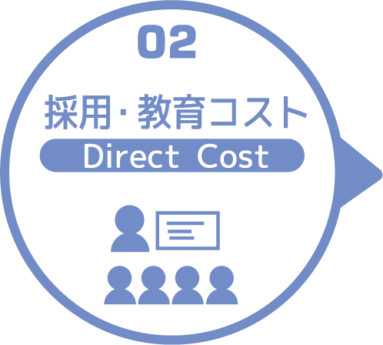
求人広告 | 一ヵ月あたり求人サイト掲載費用/月 | 掲載期間（月）/年 |  |  |  |  | 総コスト/年
 | ¥5,580 | 12 |  |  |  |  | ¥0
面接 | 一ヵ月あたり面接人数（人）/月 | 一人あたり平均面接時間（分） |  |  |  | 面接コスト/月 | 必要コスト/年
 | 1 | 30 |  |  |  | ¥702 | ¥8,424
新人研修（OJT） | 年間入社人数（人）/年 | 一人あたり研修担当職員数/人 | 一日あたり研修時間（分）/日 | 研修期間日数（日） |  | 研修コスト/入社一人 | 必要コスト/年
 | 4 | 1 | 480 | 90 |  | ¥1,010,880 | ¥4,043,520
外部研修 | 研修回数/年 | 平均参加費/回 |  |  |  |  | 必要コスト/年
 | 38 | ¥6,592 |  |  |  |  | ¥250,496
 |  |  |  |  |  | コスト合計/月 | コスト合計/年
 |  |  |  |  |  | ¥1,011,582 | ¥4,302,440

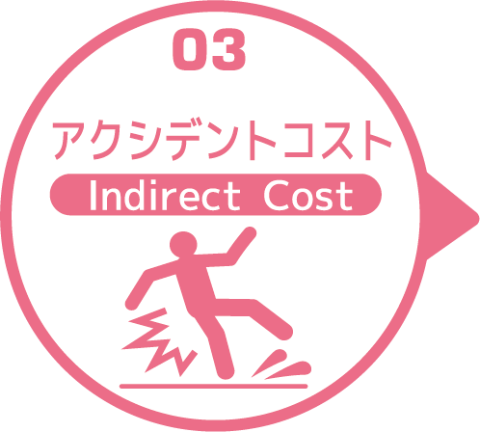
皮膚剥離 | 発生件数/月 | 一件あたり処置時間（分）/件 | 一件あたり報告書作成時間（分）/件 |  |  | 必要コスト/月 | 必要コスト/年
 | 3 | 10 | 30 |  |  | ¥2,808 | ¥33,696
褥瘡 | 発生件数/月 | 一件あたり処置時間（分）/件 | 一件あたり報告書作成時間（分）/件 |  |  | 必要コスト/月 | 必要コスト/年
 | 0.1 | 10 | 30 |  |  | ¥94 | ¥1,123
骨折 | 発生件数/月 |  | 一件あたり報告書作成時間（分）/件 |  |  | 必要コスト/月 | 必要コスト/年
 | 0.1 |  | 60 |  |  | ¥140 | ¥1,685
通院 | 発生件数/月 | 一件あたり通院介助時間（分）/件 | 一件あたり介助者数（人）/件 |  |  |  | 必要コスト/年
 | 14 | 60 | 2 |  |  |  | ¥39,312
入院 | 発生件数/年 | 一件あたり平均入院期間（日）/件 |  |  |  |  | 損失コスト/年
 | 14 | 20 |  |  |  |  | ¥3,248,000
 |  |  |  |  |  | コスト合計/月 | コスト合計/年
 |  |  |  |  |  | ¥3,042 | ¥3,323,816

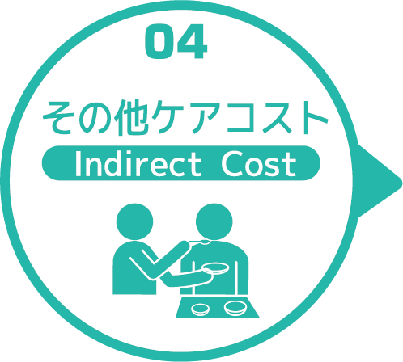
オムツコスト （パッド含む） | オムツ使用者（人） | 一日あたり総使用枚数/(人) | 一枚あたりオムツ単価/枚 |  |  | 必要コスト/月 | 必要コスト/年
 | 60 | 5 | ¥68 |  |  | ¥612,000 | ¥7,344,000
オムツ交換コスト | 介助が必要な対象者（人） | うち二人介助を要する対象者（人） | のべ介助者数（人）/日 | 介助対象者一人当たりの介助所要時間（分） | 介助対象者一人当たりの交換回数/日 | 必要コスト/月 | 必要コスト/年
 | 60 | 7 | 268 | 10 | 4 | ¥1,881,360 | ¥22,576,320
食事介助コスト | 介助が必要な対象者（人） | 食事介助に付くスタッフ（人）/回 |  | 介助対象者一人当たりの介助所要時間（分） | 介助対象者一人当たりの介助回数/日 | 必要コスト/月 | 必要コスト/年
 | 26 | 6 |  | 30 | 3 | ¥379,080 | ¥4,548,960
 |  |  |  |  |  | コスト合計/月 | コスト合計/年
 |  |  |  |  |  | ¥2,872,440 | ¥34,469,280
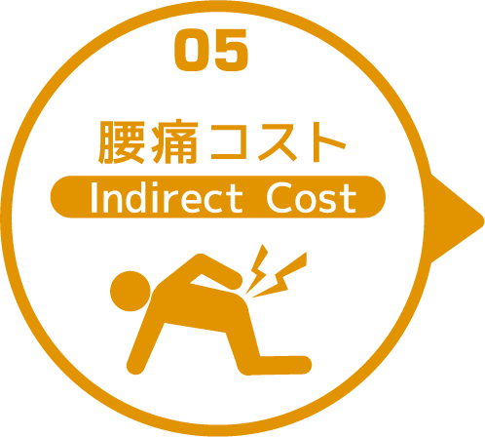

 | 介護職員数 | 年間サービス活動収益（売上） | 人件費率 | 腰痛保持率 | 低下能力係数 |  | 損失コスト
 | 34 | ¥254,040,000 | 65% | 0% | 7% |  | ¥0

 |  |  |  |  |  | 月間総コスト | 年間総コスト
 |  |  |  |  |  | ¥7,786,872.00 | ¥88,893,232

